勤怠編集(管理者)
プロジェクト名 |  |  |  | システム名 |  |  | 画面レイアウト設計書 |  |  |  |  |  |  |  |  | 作成者 | 作成日 |  | 更新者 | 更新日
0 |  |  |  | LMS学習管理システム |  |  | 勤怠編集(管理者) |  |  |  |  |  |  |  |  | 髙野 | 2017-10-04 |  | FUSE：本江 | 2018-02-02

 | 画面イメージ
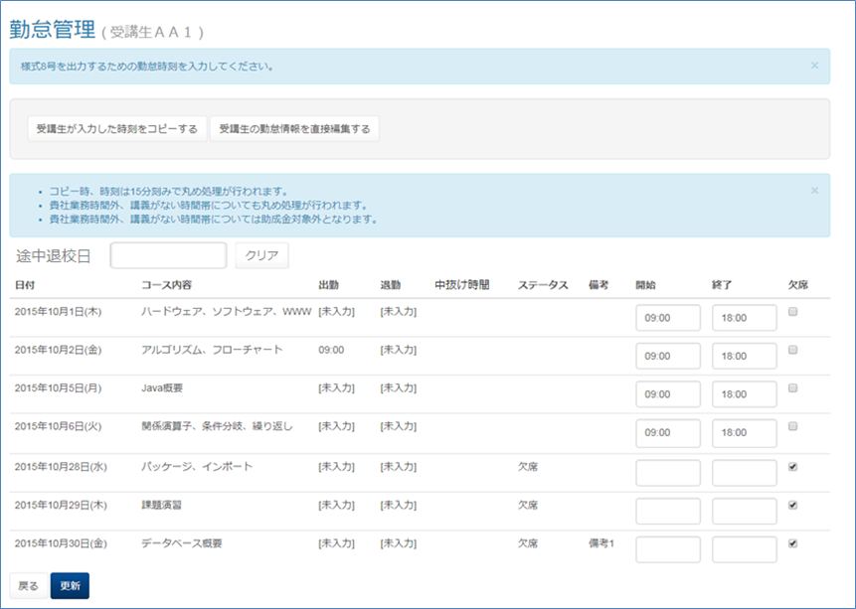

 | 出力仕様
 | No | 項目名 |  |  |  | データ元 |  |  |  |  |  | 備考
 |  |  |  |  |  | テーブル名 |  |  | フィールド
 | 途中退校日
 | 1 | 途中退校日 |  |  |  | m_user |  |  | leave_date |  |  | yyyy/M/d
 | 勤怠情報一覧
 | 2 | 日付 |  |  |  | m_section |  |  | date |  |  | yyyy年M月d日(E)
 | 3 | セクション名 |  |  |  |  |  |  | section_name
 | 4 | 出勤時刻 |  |  |  | t_student_attendance |  |  | training_start_time
 | 5 | 退勤時刻 |  |  |  |  |  |  | training_end_time
 | 6 | 中抜け時間 |  |  |  |  |  |  | blank_time |  |  | DB：15 →表示：00:15（表示最小値） DB：30 →表示：00:30 DB：45 →表示：00:45 ︙ DB:465 →表示：07:45（表示最大値）

 | 7 | ステータス |  |  |  |  |  |  | status |  |  | 1="欠席",2="遅刻",3="早退",4="遅刻&早退" 出勤時刻と退勤時刻から該当するものを表示

 | 8 | 備考 |  |  |  |  |  |  | note
 | 9 | 出勤時刻 |  |  |  | t_company_attendance |  |  | training_start_time
 | 10 | 退勤時刻 |  |  |  |  |  |  | training_end_time
 | 11 | 欠席 |  |  |  |  |  |  | status |  |  | 1="欠席",2="遅刻",3="早退",4="遅刻&早退" 欠席の場合、チェックボックスをチェックした状態で表示。 途中退校日が入力された場合は途中退校日以降のチェックボックスを チェックした状態で表示。

 | ◆『受講生が入力した時刻をコピーする』押下時

 | 入力仕様
 | No | 項目名 |  |  |  | 物理名 |  | コントロール |  |  | 必須 | 桁数 | 最大値 | 最小値 |  | 属性 |  | 備考
 | 1 | 受講生が入力した時刻をコピーする |  |  |  | - |  | ボタン

 | ◆『受講生の勤怠情報を直接編集する』押下時

 | 入力仕様
 | No | 項目名 |  |  |  | 物理名 |  | コントロール |  |  | 必須 | 桁数 | 最大値 | 最小値 |  | 属性 |  | 備考
 | 1 | 受講生の勤怠情報を直接編集する |  |  |  | - |  | 送信ボタン

 | その他 入力仕様
 | No | 項目名 | エラー条件 |  |  |  |  |  | 挙動 |  |  |  |  |  | エラー文
 | 1 | ロール | 受講生、講師、管理者以外のユーザーで押下した場合 |  |  |  |  |  | 不正アクセス画面へ遷移する。 |  |  |  |  |  | -

 | 2 | ロール LMSユーザID | 受講生のユーザーかつLMSユーザーIDに値が入っていない場合(受講生以外のユーザーかつ、LMSユーザーIDがnullの場合)

 | ◆『途中退校日』入力時

 | 入力仕様
 | No | 項目名 |  |  |  | 物理名 |  | コントロール |  |  | 必須 | 桁数 | 最大値 | 最小値 |  | 属性 |  | 備考
 | 1 | 途中退校日 |  |  |  | leaveDate |  | テキストボックス |  |  | - | -

 | その他仕様
 | ・途中退校日が入力されていない状態で途中退校日が入力された場合、入力された途中退校日以降の「欠席」のチェックを入れる。

 | ◆『途中退校日』変更時

 | 入力仕様
 | No | 項目名 |  |  |  | 物理名 |  | コントロール |  |  | 必須 | 桁数 | 最大値 | 最小値 |  | 属性 |  | 備考
 | 1 | 途中退校日 |  |  |  | leaveDate |  | テキストボックス |  |  | - | -

 | その他仕様
 | ・入力されていた途中退校日より前の日付が入力された場合、 古い途中退校日以降の「欠席」のチェックを外し、新しい途中退校日以降の「欠席」のチェックを入れる。

 | ・入力されていた途中退校日より後の日付が入力された場合、 古い途中退校日から新しい途中退校日までの「欠席」のチェックを外し、新しい途中退校日以降の「欠席」のチェックを入れる。

 | ◆『途中退校日』削除時

 | 入力仕様
 | No | 項目名 |  |  |  | 物理名 |  | コントロール |  |  | 必須 | 桁数 | 最大値 | 最小値 |  | 属性 |  | 備考
 | 1 | 途中退校日 |  |  |  | leaveDate |  | テキストボックス |  |  | - | -

 | その他仕様
 | ・入力されていた途中退校日が削除された場合、 入力されていた途中退校日以降の「欠席」のチェックを外す

 | ◆『クリア』押下時

 | 入力仕様
 | No | 項目名 |  |  |  | 物理名 |  | コントロール |  |  | 必須 | 桁数 | 最大値 | 最小値 |  | 属性 |  | 備考
 | 1 | クリア |  |  |  | - |  | リンク |  |  | - | - | - | - |  |  |  | 入力されている途中退校日以降の 「欠席」のチェックを外し、 「途中退校日」のテキストボックスを 空欄にする

 | ◆『戻る』押下時

 | 入力仕様
 | No | 項目名 |  |  |  | 物理名 |  | コントロール |  |  | 必須 | 桁数 | 最大値 | 最小値 |  | 属性 |  | 備考
 | 1 | 戻る |  |  |  | - |  | リンク
 | ◆『更新』押下時

 | 入力仕様
 | No | 項目名 |  |  |  | 物理名 |  | コントロール |  |  | 必須 | 桁数 | 最大値 | 最小値 |  | 属性 |  | 備考
 | 1 | 途中退校日 |  |  |  | leaveDate |  | テキストボックス
 | 2 | 出勤時刻 |  |  |  | trainingStartTime |  | テキストボックス
 | 3 | 退勤時刻 |  |  |  | trainingEndTime |  | テキストボックス
 | 4 | 欠席 |  |  |  | status |  | チェックボックス
 | 5 | 更新 |  |  |  | - |  | 送信ボタン

 | その他 入力仕様
 | No | 項目名 | エラー条件 |  |  |  |  |  | 挙動 |  |  |  |  |  | エラー文
 | 1 | 途中退校日 | 日付形式でなかった場合 |  |  |  |  |  | エラー文が表示され、入力フォームが赤くなる。 |  |  |  |  |  | 退校日は日付形式(例:2017-11-01)で入力してください
 | 2 |  | 入力された途中退校日がコース開講期間外の場合 |  |  |  |  |  | エラー文が表示され、入力フォームが赤くなる。 |  |  |  |  |  | コース開講期間外です。
 | 3 | 出勤時刻 | 時刻形式でなかった場合 |  |  |  |  |  |  |  |  |  |  |  | 出勤時刻は時刻形式(例:09:00)で入力してください
 | 4 |  | 出勤時刻が24時以降の場合 |  |  |  |  |  |  |  |  |  |  |  | 出勤時刻[i]の値が最大値(24:00)を超えています。
 | 5 | 退勤時刻 | 時刻形式でなかった場合 |  |  |  |  |  |  |  |  |  |  |  | 退勤時刻は時刻形式(例:09:00)で入力してください
 | 6 |  | 退勤時刻が24時以降の場合 |  |  |  |  |  |  |  |  |  |  |  | 退勤時刻[i]の値が最大値(24:00)を超えています。
 | 7 |  | 出勤時刻が記入されず退勤時刻のみが記入されている場合 |  |  |  |  |  |  |  |  |  |  |  | 出勤情報がないため退勤情報を入力出来ません

 | 8 |  | 退勤時刻が出勤時刻よりも早い場合 |  |  |  |  |  |  |  |  |  |  |  | 退勤時刻[i]は出勤時刻[i]より後でなければいけません。
 | 9 | 備考 | 備考の入力文字数が100字を超える場合 |  |  |  |  |  |  |  |  |  |  |  | 備考の長さが最大値(100)を超えています。
 | 10 | ステータス | 欠席がチェックされた状態で、出勤時刻または退勤時刻を入力した場合(attendanceForm下のisAbsentがnullでない、かつisAbsentがtrue、かつ出勤時刻または退勤時刻が空白でない場合) |  |  |  |  |  |  |  |  |  |  |  | 勤怠時刻の入力がある場合は、欠席とすることはできません。

 | 11 |  | 欠席が未チェック状態で、出勤時刻または退勤時刻が未入力の場合(attendanceForm下のisAbsentに値が入っていない、かつ出勤時刻または退勤時刻は空白の場合) |  |  |  |  |  |  |  |  |  |  |  | 勤怠時刻[i]は必須です。時刻を入力するか、欠席の場合はチェックを入れてください。

 | 12 |  | 入力された途中退校日以降の欠席項目のいずれかのチェックが外された場合 |  |  |  |  |  | 警告メッセージが表示される。 |  |  |  |  |  | 途中退校日以降の日付が欠席となっていませんが、よろしいですか？

 | データベース 更新
 | No | 名称 |  |  | テーブル名(物理名） |  |  |  |  | カラム名(物理名） |  |  | 備考
 | 1 | 途中退校日 |  |  | m_user |  |  |  |  | leave_date
 | 2 | 途中退校フラグ |  |  | m_user |  |  |  |  | leave_flg
 | 3 | 出勤時刻 |  |  | m_company |  |  |  |  | training_start_time
 | 4 | 退勤時刻 |  |  | m_company |  |  |  |  | training_end_time
 | 5 | ステータス |  |  | m_company |  |  |  |  | status

